Sheet1
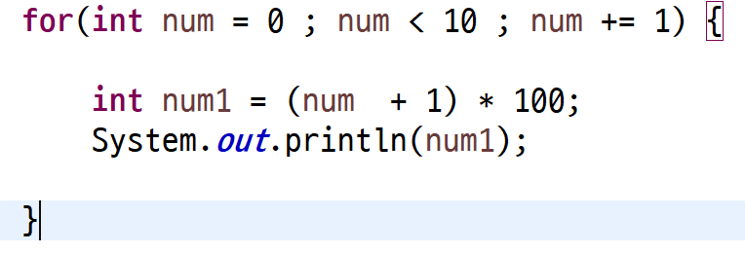
num | (num+1) | num1 = (num+1) * 100
0 | 1 | 100
1 | 2 | 200
2 | 3 | 300
3 | 4 | 400
4 | 5 | 500
5 | 6 | 600
6 | 7 | 700
7 | 8 | 800
8 | 9 | 900
9 | 10 | 1000

Sheet2
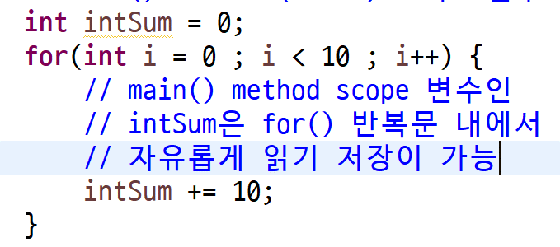
i | intSum
0 | 10
1 | 20
2 | 30
3 | 40
4 | 50
5 | 60
6 | 70
7 | 80
8 | 90
9 | 100

Sheet3
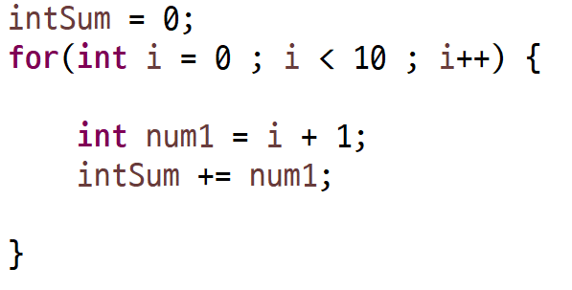
 | 변수 i | 변수 num1 | 변수 intSum | 변수 intSum
for가 시작될때 |  |  | 0 clear | 0 clear
 | 0 | 1 | 1 | 1 | 10
 | 1 | 2 | 1+2 | 3 | 20
 | 2 | 3 | 1+2+3 | 6 | 30
 | 3 | 4 | 1+2+3+4 | 10 | 40
 | 4 | 5 | 1+2+3+4+5 | 15 | 50
 | 5 | 6 | 1+2+3+4+5+6 | 21 | 60
 | 6 | 7 | 1+2+3+4+5+6+7 | 28 | 70
 | 7 | 8 | 1+2+3+4+5+6+7+8 | 36 | 80
 | 8 | 9 | 1+2+3+4+5+6+7+8+9 | 45 | 90
 | 9 | 10 | 1+2+3+4+5+6+7+8+9+10 | 55 | 100

Sheet4

변수 i | ( i + 1) | intSum
0 | 1 | 0 + 1
2 | 3 | 0 + 1 + 3
4 | 5
6 | 7
8 | 9 | 0 + 1 + 3 + 7 + 9
10
12
14
16

 | 140
 | 150

